計算シート
 |  |  |  |  | (ver1.0：2022/10/01)
防護管取付サービス料金 概算見積計算シート

・下表の入力箇所に防護管等の取付範囲等を入力いただくと，防護管取付サービス料金の「概算見積額※1」を計算いたします。 ＜注意事項＞ ※1 入力値を基にした「概算見積額」のため，工事現場の状況や工事時間帯等によっては見積額が変わります。 本概算見積計算シートではお申込みはできませんので，防護管申込システムからお早めにお申し込みください。 （お申込みから防護管等の取付までに3週間以上を必要とします）

【入力項目】 ↓下表の入力箇所に防護管等を取付する範囲等を入力ください
項 目 |  | 入力方法 | 入力箇所 | 単位 | 備 考
申込方法 |  | 選択 |  | 1申込 | 「インターネット」申込，または「FAX」申込を 選択ください
取付範囲 | ａ．取付範囲(径間) | 直接(半角数字) |  | ｍ | 防護管の取付が必要な距離[m]を入力ください
 | ｂ．条数 | 直接(半角数字) |  | 条(本) | 高圧線や低圧線を含めた電線の数量を入力 ください
 | ｃ．電柱部分を防護希望 | 直接(半角数字) |  | 基 | 電柱部分の防護が必要な場合は，必要な 電柱の基数を入力下さい
 | ｄ．機器部分を防護希望 | 直接(半角数字) |  | 台 | 機器への防護が必要な場合は，必要な機器 の台数を入力下さい
 | ｅ．引込線の回線数 | 直接(半角数字) |  | 回線 | 引込線(電柱から家屋等)への防護が必要な 場合は，引込線の本数を入力ください
ｆ．現地立会い |  | 選択 |  | ― | 現地立会いを希望する場合は，「希望する」 を選択ください
期間 | 取付期間(自) | 直接(日付) |  | ― | 取付期間を入力下さい (取付期間が6ヵ月超過する場合に，延長 料金が加算）
 | 取付期間(至) | 直接(日付) |  | ―

【防護管取付サービス料金・概算見積金額(税込)】

サービス料金(概算見積金額)※1～※3 |  | 0 |  | 円 | ←概算見積額になりますので，お早めに お申込みください

＜注意事項＞ ※2 時間外や休日，または深夜での工事がが必要となった場合は，別途加算料金（時間外・休日割増：工事料金×25％， 深夜割増：工事料金×130％）が発生いたします。 ⇒サービス料金表をご確認下さい。(https://hts.co.jp/ewpp/ewpp.html) ※3 本概算見積計算シートがアップデートされている可能性があります。 ⇒下記ＵＲＬで最新版を確認してご使用下ください (https://hts.co.jp/ewpp/ewpp.html)

ｃ.電柱部分
：◯基
a.取付範囲：◯◯ｍ
b.条数 ：高圧電線×◯条+低圧電線：◯条
◯◯m
d.機器部分
：開閉器◯台
+変圧器◯台
e.引込線：◯回線
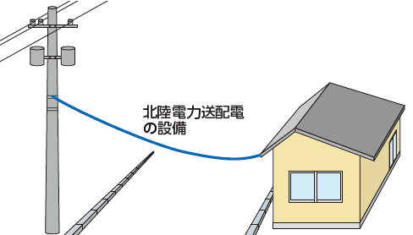 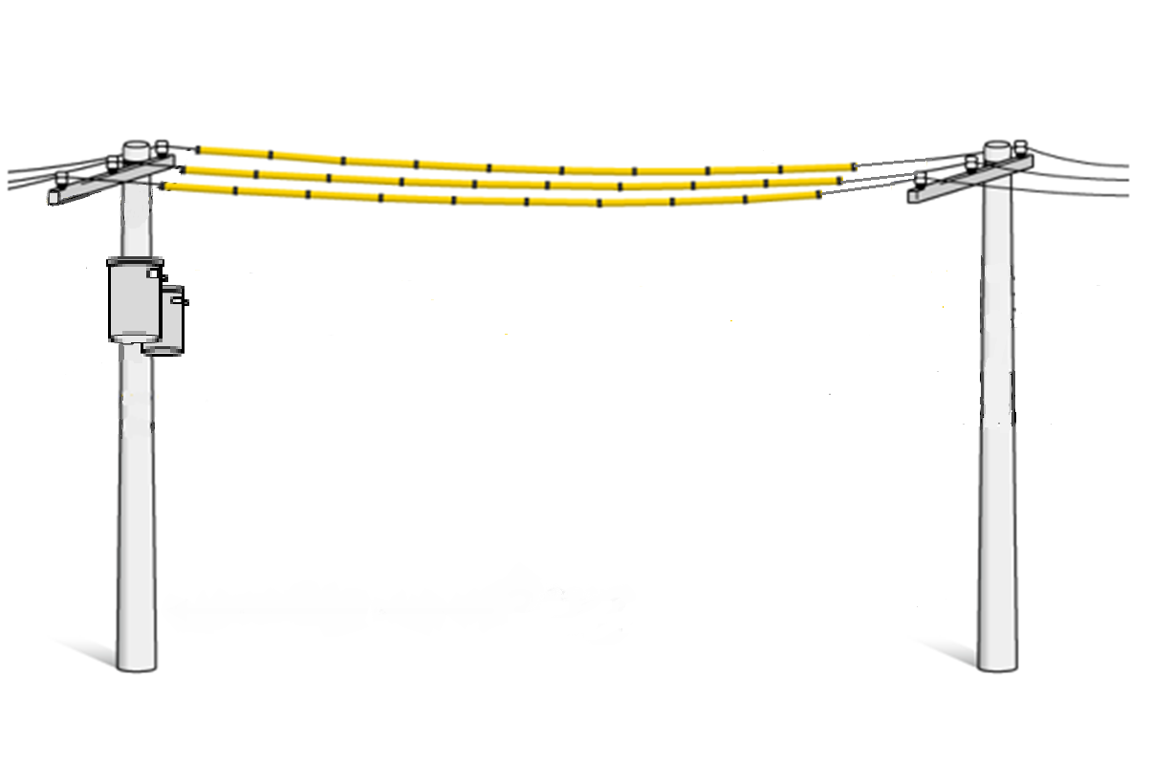 ＜参考＞

